Position Angulaire X (°)
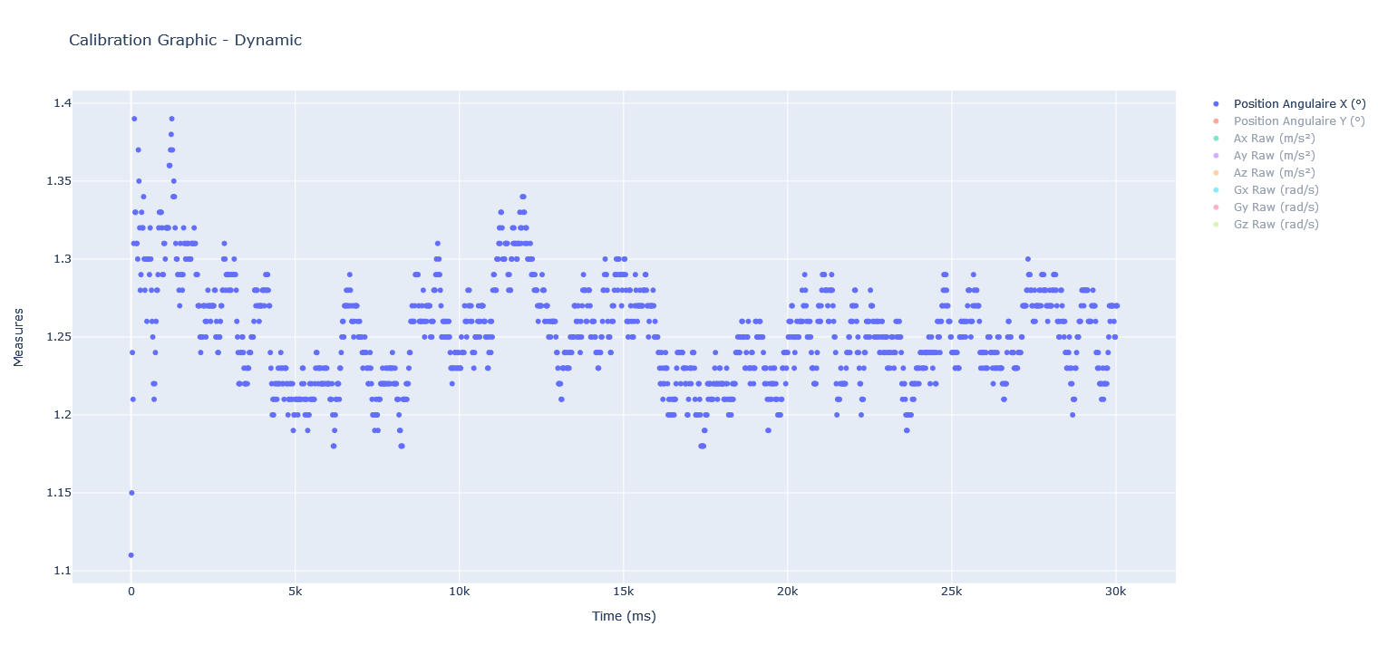
 | Position Angulaire X (°)
0 | 1.11
20 | 1.15
40 | 1.24
60 | 1.21
80 | 1.31
100 | 1.39
120 | 1.33
140 | 1.33
160 | 1.31
180 | 1.31
200 | 1.3
220 | 1.37
240 | 1.35
260 | 1.32
280 | 1.28
300 | 1.29
320 | 1.33
340 | 1.32
360 | 1.32
380 | 1.34
400 | 1.3
420 | 1.28
440 | 1.3
460 | 1.3
480 | 1.26
500 | 1.3
520 | 1.3
540 | 1.3
560 | 1.29
580 | 1.32
600 | 1.3
620 | 1.28
640 | 1.26
660 | 1.25
680 | 1.22
700 | 1.21
720 | 1.22
740 | 1.24
760 | 1.26
780 | 1.28
800 | 1.28
820 | 1.29
840 | 1.32
860 | 1.33
880 | 1.33
900 | 1.33
920 | 1.33
940 | 1.32
960 | 1.29
980 | 1.29
...

Position Angulaire Y (°)
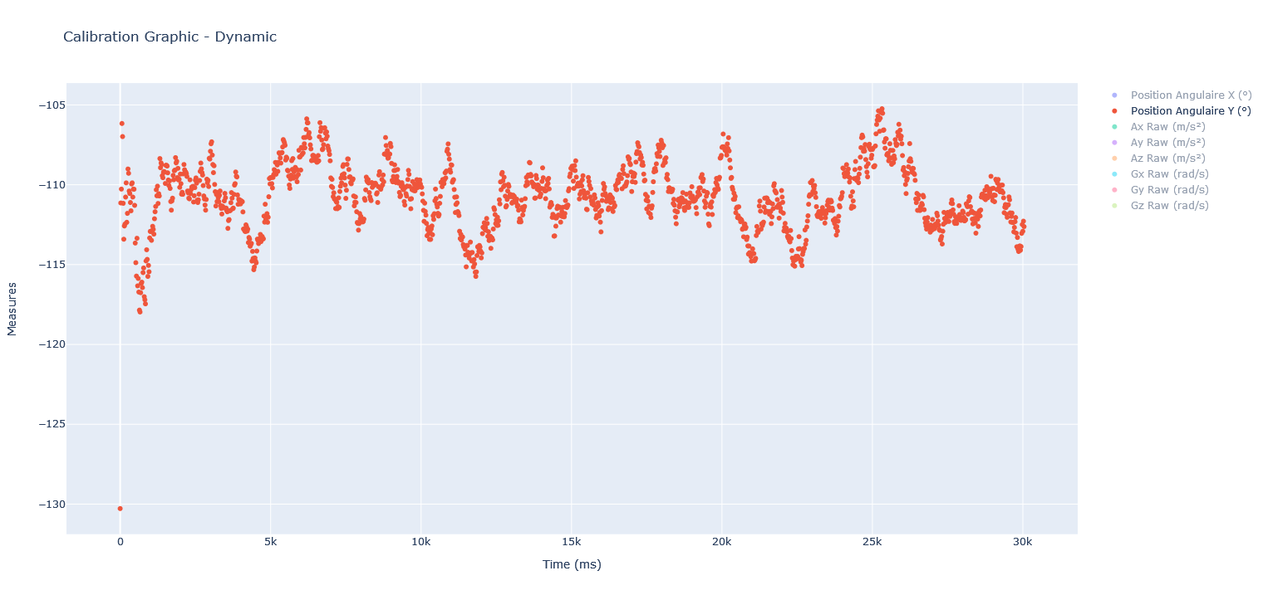
 | Position Angulaire Y (°)
0 | -130.28
20 | -111.14
40 | -110.27
60 | -106.16
80 | -106.98
100 | -111.16
120 | -113.41
140 | -112.58
160 | -112.46
180 | -110.77
200 | -109.88
220 | -112.35
240 | -111.79
260 | -109.01
280 | -109.28
300 | -110.39
320 | -110.55
340 | -111.11
360 | -111.63
380 | -109.95
400 | -109.88
420 | -110.77
440 | -110.27
460 | -110.28
480 | -111.29
500 | -113.65
520 | -114.88
540 | -115.72
560 | -113.35
580 | -116.33
600 | -115.87
620 | -116.72
640 | -117.85
660 | -117.97
680 | -116.76
700 | -116.18
720 | -116.1
740 | -116.44
760 | -115.5
780 | -115.21
800 | -117.01
820 | -117.2
840 | -117.46
860 | -114.77
880 | -114.07
900 | -114.67
920 | -115.74
940 | -115.05
960 | -115.45
980 | -113.33
...

Ax,y,z (m par s²)
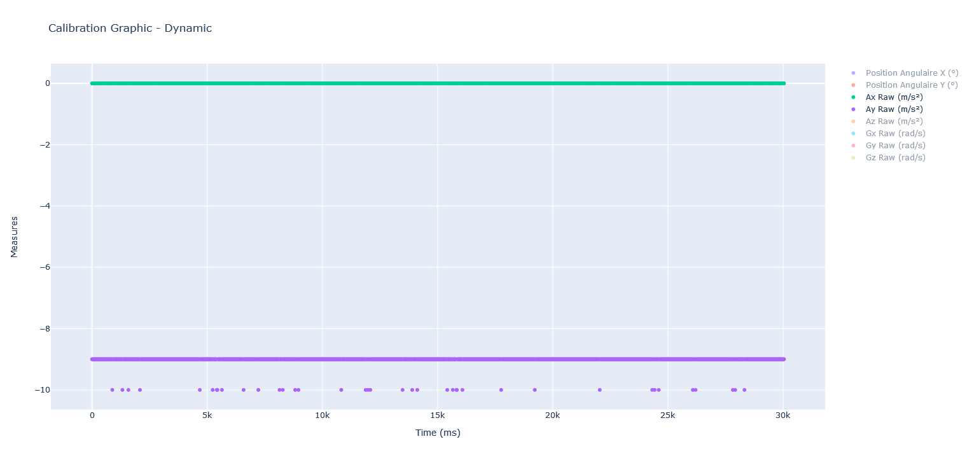
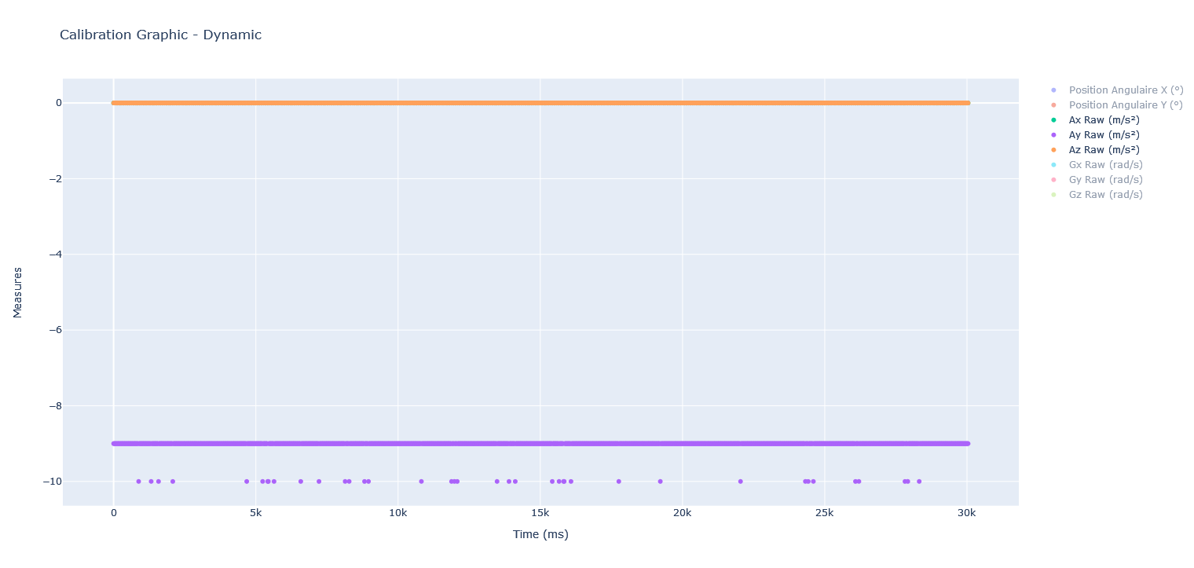
 | Ax Raw (m/s²) | Ay Raw (m/s²) | Az Raw (m/s²)
0 | 0 | -9 | 0
20 | 0 | -9 | 0
40 | 0 | -9 | 0
60 | 0 | -9 | 0
80 | 0 | -9 | 0
100 | 0 | -9 | 0
120 | 0 | -9 | 0
140 | 0 | -9 | 0
160 | 0 | -9 | 0
180 | 0 | -9 | 0
200 | 0 | -9 | 0
220 | 0 | -9 | 0
240 | 0 | -9 | 0
260 | 0 | -9 | 0
280 | 0 | -9 | 0
300 | 0 | -9 | 0
320 | 0 | -9 | 0
340 | 0 | -9 | 0
360 | 0 | -9 | 0
380 | 0 | -9 | 0
400 | 0 | -9 | 0
420 | 0 | -9 | 0
440 | 0 | -9 | 0
460 | 0 | -9 | 0
480 | 0 | -9 | 0
500 | 0 | -9 | 0
520 | 0 | -9 | 0
540 | 0 | -9 | 0
560 | 0 | -9 | 0
580 | 0 | -9 | 0
600 | 0 | -9 | 0
620 | 0 | -9 | 0
640 | 0 | -9 | 0
660 | 0 | -9 | 0
680 | 0 | -9 | 0
700 | 0 | -9 | 0
720 | 0 | -9 | 0
740 | 0 | -9 | 0
760 | 0 | -9 | 0
780 | 0 | -9 | 0
800 | 0 | -9 | 0
820 | 0 | -9 | 0
840 | 0 | -9 | 0
860 | 0 | -9 | 0
880 | 0 | -10 | 0
900 | 0 | -9 | 0
920 | 0 | -9 | 0
940 | 0 | -9 | 0
960 | 0 | -9 | 0
980 | 0 | -9 | 0
...

Gx,y,z (rad par s)
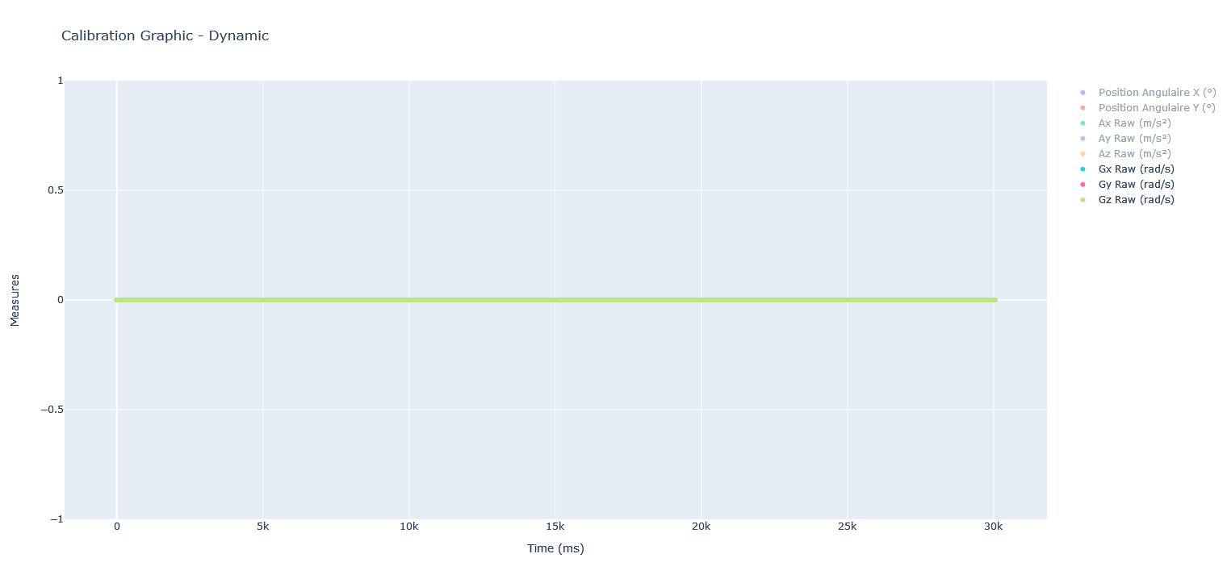
 | Gx Raw (rad/s) | Gy Raw (rad/s) | Gz Raw (rad/s)
0 | 0 | 0 | 0
20 | 0 | 0 | 0
40 | 0 | 0 | 0
60 | 0 | 0 | 0
80 | 0 | 0 | 0
100 | 0 | 0 | 0
120 | 0 | 0 | 0
140 | 0 | 0 | 0
160 | 0 | 0 | 0
180 | 0 | 0 | 0
200 | 0 | 0 | 0
220 | 0 | 0 | 0
240 | 0 | 0 | 0
260 | 0 | 0 | 0
280 | 0 | 0 | 0
300 | 0 | 0 | 0
320 | 0 | 0 | 0
340 | 0 | 0 | 0
360 | 0 | 0 | 0
380 | 0 | 0 | 0
400 | 0 | 0 | 0
420 | 0 | 0 | 0
440 | 0 | 0 | 0
460 | 0 | 0 | 0
480 | 0 | 0 | 0
500 | 0 | 0 | 0
520 | 0 | 0 | 0
540 | 0 | 0 | 0
560 | 0 | 0 | 0
580 | 0 | 0 | 0
600 | 0 | 0 | 0
620 | 0 | 0 | 0
640 | 0 | 0 | 0
660 | 0 | 0 | 0
680 | 0 | 0 | 0
700 | 0 | 0 | 0
720 | 0 | 0 | 0
740 | 0 | 0 | 0
760 | 0 | 0 | 0
780 | 0 | 0 | 0
800 | 0 | 0 | 0
820 | 0 | 0 | 0
840 | 0 | 0 | 0
860 | 0 | 0 | 0
880 | 0 | 0 | 0
900 | 0 | 0 | 0
920 | 0 | 0 | 0
940 | 0 | 0 | 0
960 | 0 | 0 | 0
980 | 0 | 0 | 0
...

